加入港股
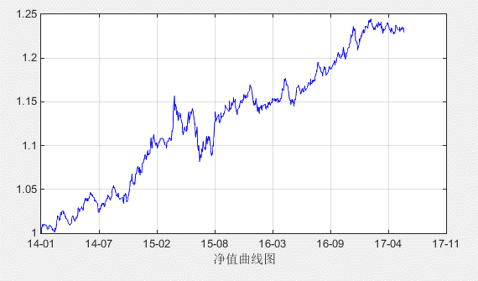
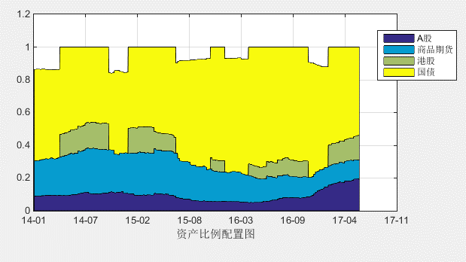
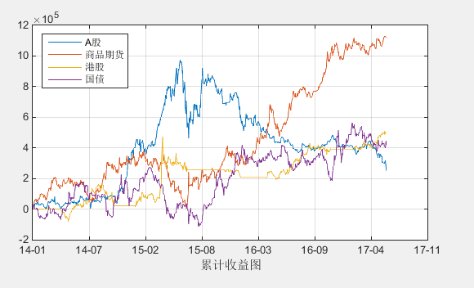
2014-01-01
2017-06-09

 | 本周盈亏 | -59,964
 | 本周收益率 | -0.60%
 | 累计盈亏 | 2,291,332
 | 收益率 | 22.91%
 | 最大回撤 | -6.71%
 | 年化收益率 | 6.21%
 | 年化波动率 | 0.05
 | 年化夏普率 | 1.25

加入港股所有资产一直做多
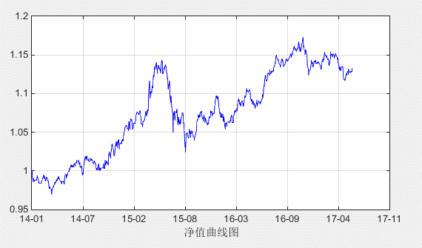
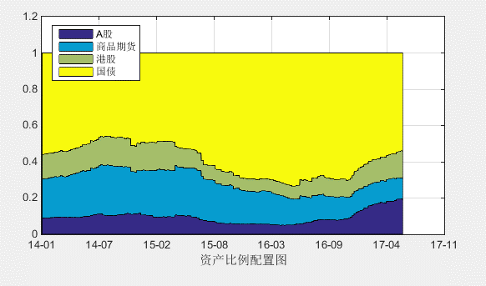
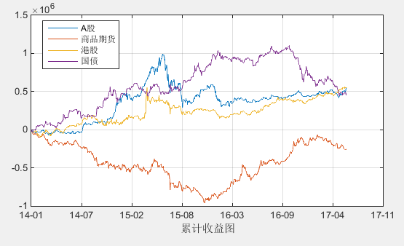
2014-01-01
2017-06-09

 | 本周盈亏 | 42,994
 | 本周收益率 | 0.43%
 | 累计盈亏 | 1,330,523
 | 收益率 | 13.31%
 | 最大回撤 | -10.98%
 | 年化收益率 | 3.76%
 | 年化波动率 | 0.06
 | 年化夏普率 | 0.62

不加入港股
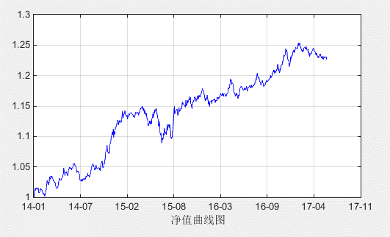
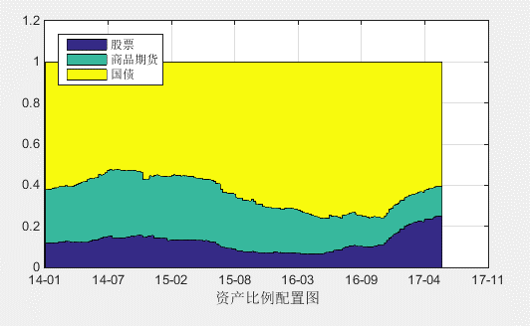
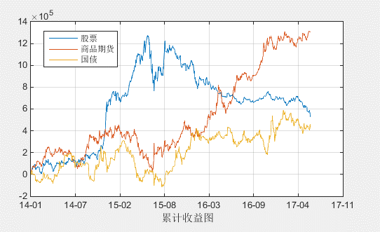
2014-06-01
2017-06-09

 | 本周盈亏 | -51,380
 | 本周收益率 | -0.51%
 | 累计盈亏 | 2,255,546
 | 收益率 | 22.56%
 | 最大回撤 | -5.42%
 | 年化收益率 | 6.12%
 | 年化波动率 | 0.05
 | 年化夏普率 | 1.28

